1包电动可倾式电汤锅
西南航空食品有限公司
设备技术参数表
编制：综保部
需求部门 | 生产制作部
购置设备 | 电动可倾式电汤锅
数量 | 1台
项目 | 配置参数 | 参考图片
 | 功能描述：用于烹饪各类蔬菜、肉类、淀粉配菜、汤类、酱汁等食物。
技术参数 | 一、容量：内胆直径：700mm 容量: 150L ； | 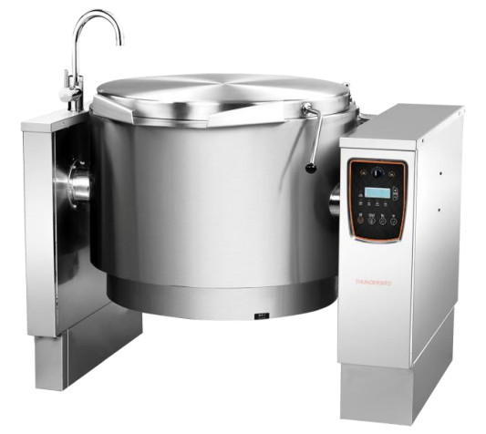
 | 二、结构材质：整体高强度 SUS304 不锈钢结构，坚固结实；
 | 三、锅体材质：外胆、中胆、内胆三层全 SUS304 不锈钢锅体，厚度 3.0mm 以上 304 不锈钢内胆，圆弧内膛设计， 无卫生死角，保证食品安全；
 | 四、独立式蒸汽发生器，蒸汽对食物均匀间接加热，杜绝加热过程中的食物糊底现象；
 | 五、电动可倾式锅体设计，一键倾锅，锅体的倾斜角度 超过 90°，出料和操作更方便；
 | 六、蒸汽发生器带水位控制器和自动水位调节器；
 | 七、六档可调温度，超温保护、超压保护、缺水保护；
 | 八、配备安全泄压阀和真空减压阀 ，确保使用安全；
 | 九、腔内压力控制，确保烹饪过程中压力均匀 平稳；
 | 十、锅体离开工作位置时，自动断电保护；
 | 十一、双层锅盖，锅盖未打开时，锅体倾倒功能自动锁定，防干烧、倾锅保护等智能化保障系统；
 | 十二、电压：380V 功率：≧19KW
 | 十三、参考尺寸：1320X930x960mm。
 | 十四、安装方式、悬挂或落地
 | 十五、质保期：≧2年

2包多功能切菜机
西南航空食品有限公司
设备技术参数表
编制：综保部
需求部门 | 生产制作部
购置设备 | 多功能切菜机
数量 | 1台
项目 | 配置参数 | 备注
技术参数 | 一、双头型切菜机,可同时工作亦可单独工作加工能力； | 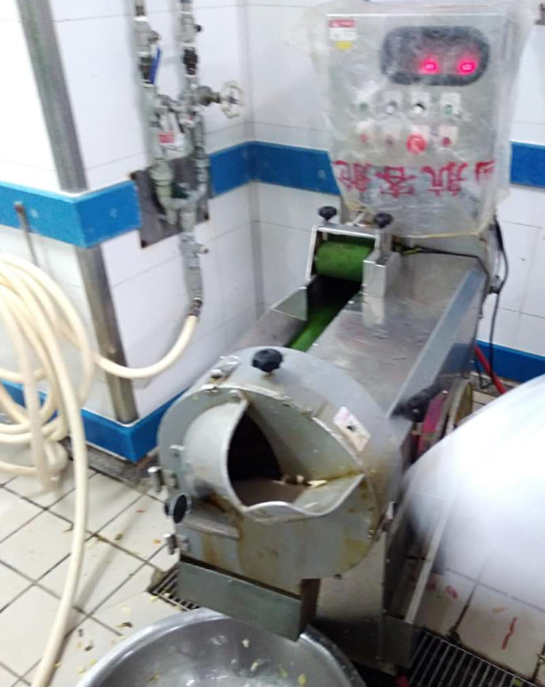
 | 二、：叶菜类3mm时 ≥700kg/小时；根茎类3mm时≥300kg/小时；
 | 三、设备必须为多功能，只要简单更换刀具就可切各种蔬菜的各种 丝、条、片、段、泥状（除丁之外均可切）；
 | 四、产品的切割尺寸为1mm～40mm范围；
 | 五、设备的刀具更换必须简单、方便；
 | 六、切割长度调节为旋钮式自动调节模式；
 | 七、设备的电机、开关等必须有防水措施；
 | 八、设备的安全保护措施必须健全（涉及到安全隐患的地方必需有保护罩和保护措施）。特别是 刀具部位进行双重安全保护结构；
 | 九、设备的清洗必须方便（卫生安全）。所有与蔬菜接触的部位都可拆卸清洗，且方便简单（拆卸与安装都不要超过1分钟）；
 | 十、整机骨架和板材除铸造部分外304不锈钢；
 | 十一、移动式脚轮，便于移动，每个脚轮带固定装置，工作的时候可以固定；
 | 十二、质保期：≧2年。

3包燃气可倾式平底锅
西南航空食品有限公司
设备技术参数表
编制：综保部
需求部门 | 生产制作部
购置设备 | 燃气可倾式平底锅
数量 | 1台
项目 | 配置参数 | 参考图片
 | 功能描述；用于烹饪各类蔬菜、肉类、淀粉配菜、汤类、酱汁等食物。
技术参数 | 一、容量：170L ； | 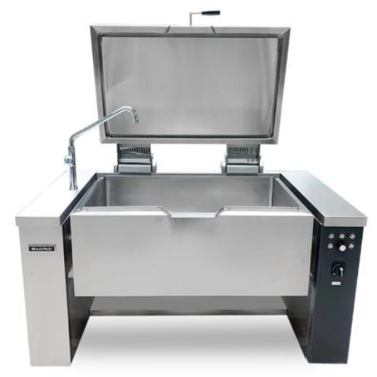
 | 二、热负荷：≧21kw
 | 三、电功率：220V/50Hz/0.2kW
 | 燃气种类：天然气/NG(12T)
 | 额定压力：2000Pa
 | 四、机身材质：304全不锈钢机身结构；
 | 五、锅体材质：采用双层锅体,加热面为 12mm 厚不锈钢板，内部圆角处理，无卫生死角，保证食品安全，可用做煎、炒、燉、煮等多种功能
 | 六、设备采用接触式加热，热效率高，缩短加热时间；
 | 七、电动一键倾锅，锅体的倾斜角度超过 90 度；
 | 八、设置常明火种,配备安全制(离子熄火检测保护装置)；
 | 九、采用与安全制联动，自动脉冲电子点火；
 | 十、设置锅起断电停火装置，锅体离开工作位置时，自动切断电源；
 | 十一、配不锈钢水龙头；
 | 十二、防水等级：IPX5k
 | 十三、具备国家强制性燃气设备 3C 认证
 | 十四、参考尺寸：1600*900*900mm
 | 十五、安装方式、悬挂或落地
 | 十六：质保期：≧2年。

4包燃气扒炉
西南航空食品有限公司
设备技术参数表
编制：综保部
需求部门 | 生产制作部
购置设备 | 坑半平燃气扒炉
数量 | 1台
项目 | 配置参数 | 参考图片
 | 功能描述：用于煎、扒各类食物供配餐使用。。
技术参数 | 一、规格：800*900*850mm | 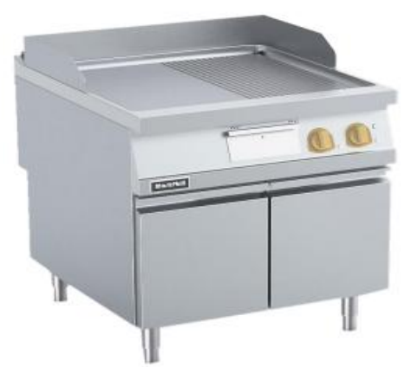
 | 二、热负荷：≧14kw
 | 三、燃气种类：天然气/NG(12T)
 | 四、额定压力：2000Pa
 | 五、材质：全不锈钢机身结构，SUS304#2.0mm 厚工作台面，整体冲压成型；
 | 六、炉头要求：H 型条形，功率大，受热均匀，升温快；
 | 七、 扒板要求：厚度 18mm 低合金钢扒板，下沉式的耐热钢扒板无缝焊接在台面上；
 | 八、快、中、慢三种火力调节，扒板表面温度分布均匀；
 | 九、配置抽拉式活动的盛油盆，易于油脂收集及清洁；
 | 十、设置隔热板和挡火板，提高热效率，防止外部过热；
 | 十一、设置常明火种,配备安全制(热电熄火保护装置)；
 | 十二、采用与安全制联动，自动脉冲电子点火；
 | 十三、三面防溅挡板可通过不锈钢的搭扣完整的拆卸。
 | 十四、防水等级：IPX5k
 | 十五、安装方式、落地
 | 十六、质保期：≧2年。

